Chi tiết địa chất
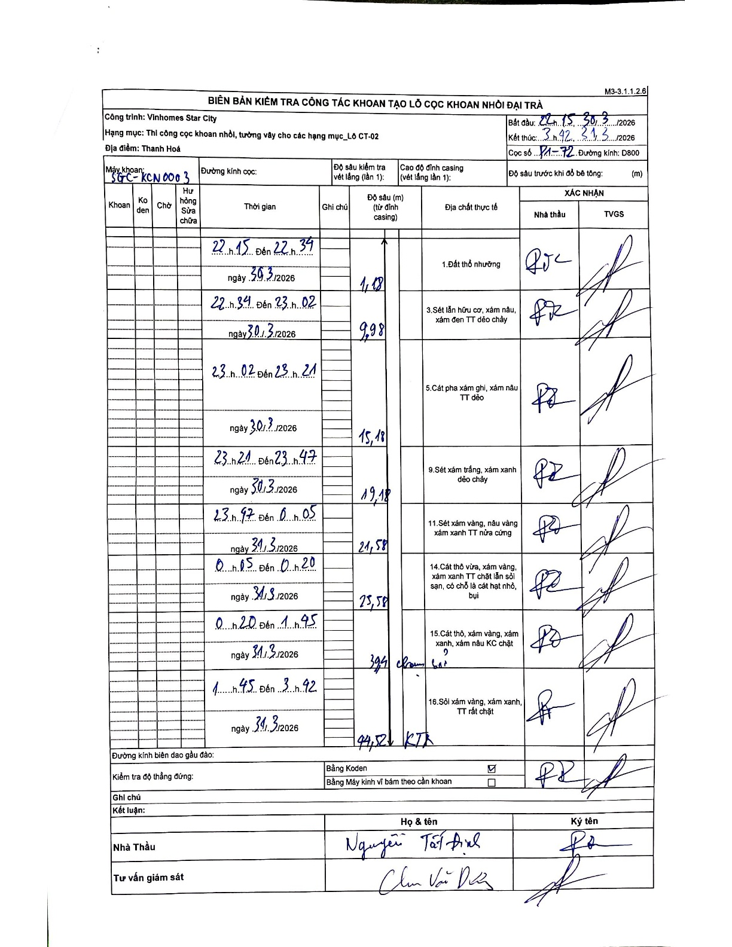
Dự án | Star City Thanh Hóa
Hạng mục | Thi công cọc khoan nhồi, tường vây cho các hạng mục_Lô CT-02
Tên bộ phận | Lô CT-02
Số hiệu cọc | P1-72
Tên Máy khoan | SGC-KCN0003
Đường kính | D800
Bắt đầu thi công | 22:15 30/03/2026
Kết thúc thi công | 03:42 31/03/2026

Địa chất TT | Đường kính | Mô tả lớp thiết kế | Từ (h) | Đến (h) | Cao độ từ | Cao độ đến | T.Gian (h) | Dài (m) | V (m/h) | Ghi chú
1. Đất thổ nhưỡng | D800 | Đất thổ nhưỡng | 22:15 30/03/2026 | 22:34 30/03/2026 | -1.18 | -1.18 | 0.32 | 1.18 | 0
2 | D800 | Sét lẫn hữu cơ, xám nâu, xám đen TT dẻo chảy | 22:34 30/03/2026 | 23:02 30/03/2026 | -1.18 | -9.98 | 0.47 | 8.8 | 18.86
3 | D800 | Cát pha xám ghi, xám nâu TT dẻo | 23:02 30/03/2026 | 23:21 30/03/2026 | -9.98 | -15.18 | 0.32 | 5.2 | 16.42
4 | D800 | Sét xám trắng, xám xanh dẻo chảy | 23:21 30/03/2026 | 23:47 30/03/2026 | -15.18 | -19.18 | 0.43 | 4 | 9.23
5 | D800 | Sét xám vàng, nâu vàng xám xanh TT nửa cứng | 23:47 30/03/2026 | 00:05 31/03/2026 | -19.18 | -21.58 | 0.3 | 2.4 | 8
6 | D800 | Cát thô vừa, xám vàng, xám xanh TT chặt lẫn sỏi sạn, có chỗ là cát hạt nhỏ, bụi | 00:05 31/03/2026 | 00:20 31/03/2026 | -21.58 | -25.58 | 0.25 | 4 | 16
7 | D800 | Cát thô, xám vàng, xám xanh, xám nâu KC chặt | 00:20 31/03/2026 | 01:45 31/03/2026 | -25.58 | -39.4 | 1.42 | 13.82 | 9.76
8 | D800 | Sỏi xám vàng, xám xanh, TT rất chặt | 01:45 31/03/2026 | 03:42 31/03/2026 | -39.4 | -44.5 | 1.95 | 5.1 | 2.62

ẢNH BIÊN BẢN GỐC

